Hoja1
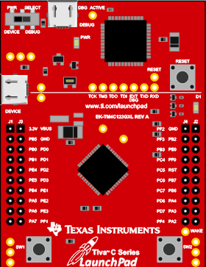
Conexión | J1 | Conexión | J3 | J4 | Conexión | J2 | Conexión
3V3 | 3.3 V | VBUS | VBUS | PF_2 |  | GND
 | PB_5 | GND | GND | PF_3 |  | PB_2
 | PB_0 |  | PD_0 | PB_3 |  | PE_0
 | PB_1 |  | PD_1 | PC_4 |  | PF_0
 | PE_4 |  | PD_2 | PC_5 |  | RESET
 | PE_5 |  | PD_3 | PC_6 |  | PB_7
 | PB_4 |  | PE_1 | PC_7 |  | PB_6
MOSI | PA_5 |  | PE_2 | PD_6 |  | PA_4 | MISO
 | PA_6 |  | PE_3 | PD_7 |  | PA_3 | CS
 | PA_7 |  | PF_1 | PF_4 |  | PA_2 | SCK

